26 平均初婚年齢（夫）
26 平均初婚年齢（夫）

 | 時点 2024(R6)年（毎年）
 | 単位 歳 |  |  |  |  |  |  |  | 偏差値 |  | 68.0
順位 |  | 都道府県名 |  | 数 値 |  |  | 順位 | 都道府県名 |  | 数 値

 |  | 0 | 全 国 |  | 31.1 | 0.0 | 21 | 0 | 富 山 |  | 30.7
1 |  | 0 | 東 京 |  | 32.2 | 0.0 | 21 | 0 | 福 岡 |  | 30.7
2 |  | 0 | 埼 玉 |  | 31.7 | 0.0 | 26 | 0 | 三 重 |  | 30.6
2 |  | 0 | 神奈川 |  | 31.7 | 0.0 | 26 | 0 | 徳 島 |  | 30.6
4 |  | ◎ | 千 葉 |  | 31.6 | 0.0 | 26 | 0 | 高 知 |  | 30.6
5 |  | 0 | 栃 木 |  | 31.4 | 0.0 | 26 | 0 | 大 分 |  | 30.6
6 |  | 0 | 茨 城 |  | 31.3 | 0.0 | 30 | 0 | 青 森 |  | 30.5
6 |  | 0 | 群 馬 |  | 31.3 | 0.0 | 30 | 0 | 島 根 |  | 30.5
8 |  | 0 | 京 都 |  | 31.2 | 0.0 | 32 | 0 | 石 川 |  | 30.4
9 |  | 0 | 山 梨 |  | 31.1 | 0.0 | 32 | 0 | 福 井 |  | 30.4
9 |  | 0 | 長 野 |  | 31.1 | 0.0 | 32 | 0 | 滋 賀 |  | 30.4
9 |  | 0 | 静 岡 |  | 31.1 | 0.0 | 32 | 0 | 熊 本 |  | 30.4
12 |  | 0 | 新 潟 |  | 31.0 | 0.0 | 32 | 0 | 鹿児島 |  | 30.4
13 |  | 0 | 岩 手 |  | 30.9 | 0.0 | 37 | 0 | 和歌山 |  | 30.3
13 |  | 0 | 宮 城 |  | 30.9 | 0.0 | 37 | 0 | 長 崎 |  | 30.3
13 |  | 0 | 秋 田 |  | 30.9 | 0.0 | 37 | 0 | 宮 崎 |  | 30.3
13 |  | 0 | 岐 阜 |  | 30.9 | 0.0 | 40 | 0 | 鳥 取 |  | 30.2
13 |  | 0 | 愛 知 |  | 30.9 | 0.0 | 40 | 0 | 岡 山 |  | 30.2
13 |  | 0 | 大 阪 |  | 30.9 | 0.0 | 40 | 0 | 広 島 |  | 30.2
13 |  | 0 | 奈 良 |  | 30.9 | 0.0 | 40 | 0 | 香 川 |  | 30.2
20 |  | 0 | 兵 庫 |  | 30.8 | 0.0 | 40 | 0 | 愛 媛 |  | 30.2
21 |  | 0 | 北海道 |  | 30.7 | 0.0 | 40 | 0 | 沖 縄 |  | 30.2
21 |  | 0 | 山 形 |  | 30.7 | 0.0 | 46 | 0 | 山 口 |  | 30.1
21 |  | 0 | 福 島 |  | 30.7 | 0.0 | 46 | 0 | 佐 賀 |  | 30.1
平均初婚年齢 （夫）
北海道 | 30.7
青 森 | 30.5
岩 手 | 30.9
宮 城 | 30.9
秋 田 | 30.9
山 形 | 30.7
福 島 | 30.7
茨 城 | 31.3
栃 木 | 31.4
群 馬 | 31.3
埼 玉 | 31.7
千 葉 | 31.6
東 京 | 32.2
神奈川 | 31.7
新 潟 | 31
富 山 | 30.7
石 川 | 30.4
福 井 | 30.4
山 梨 | 31.1
長 野 | 31.1
岐 阜 | 30.9
静 岡 | 31.1
愛 知 | 30.9
三 重 | 30.6
滋 賀 | 30.4
京 都 | 31.2
大 阪 | 30.9
兵 庫 | 30.8
奈 良 | 30.9
和歌山 | 30.3
鳥 取 | 30.2
島 根 | 30.5
岡 山 | 30.2
広 島 | 30.2
山 口 | 30.1
徳 島 | 30.6
香 川 | 30.2
愛 媛 | 30.2
高 知 | 30.6
福 岡 | 30.7
佐 賀 | 30.1
長 崎 | 30.3
熊 本 | 30.4
大 分 | 30.6
宮 崎 | 30.3
鹿児島 | 30.4
沖 縄 | 30.2

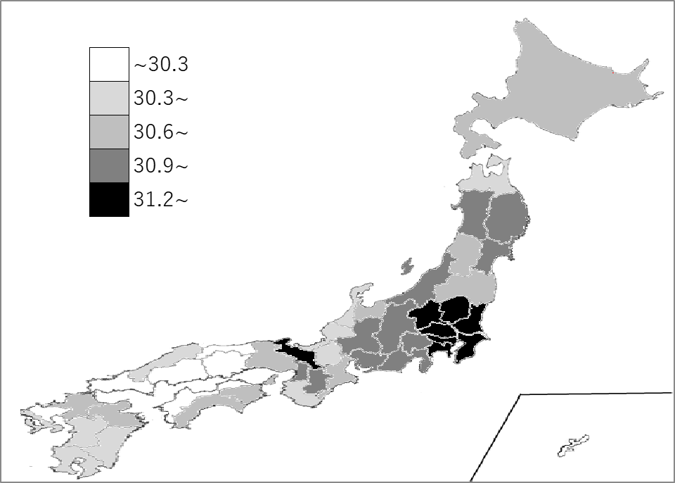
千葉県の推移
令和2年 | 31.3 | 5
令和3年 | 31.3 | 4
令和4年 | 31.5 | 4
令和5年 | 31.4 | 4
令和6年 | 31.6 | 4

《備 考》 ・資料出所 厚生労働省「人口動態統計(確定数)の概況」 注）当年中に同居し、届け出た者についての集計です。

